Solicitud gráfica
 | Área: | Ciencias Naturales |  |  | Fecha:
 | Grado: | 10
 | Título del tema: | IMPLUSO Y MOMENTO LINEAL |  |  | ¿Cuaderno de estudio o recurso? | Recurso
 | Editor: | DIANA GARCÍA |  |  | Motor del recurso | M5A

 | Código guión o recurso: | CN_10_06_rec110 | ← Para determinar este código, visite la hoja de Ayuda
 |  |  |  |  | ESPECIFICACIÓN DE ARCHIVOS A ENTREGAR
Núm. | Archivo Shutterstock o ruta en web | Imagen para: | Tipo | Ubicación de la imagen en el recurso M5A | Nombre imagen SMALL | Tamaño imagen SMALL | Nombre imagen ZOOM | Tamaño imagen ZOOM | Descripción | Observaciones
IMG01 | 410269204 | Recurso M5A | Ilustración | Contenido | CN_10_06_rec110_IMG01n.png | 286 x 286 px | CN_10_06_rec110_IMG01a.png | 500 x 500 px | BALA
IMG02 | 96776542 | Recurso M5A | Ilustración | Contenido | CN_10_06_rec110_IMG02n.png | 286 x 286 px | CN_10_06_rec110_IMG02a.png | 500 x 500 px | CARRO
IMG03 | 367463780 | Recurso M5A | Ilustración | Contenido | CN_10_06_rec110_IMG03n.png | 286 x 286 px | CN_10_06_rec110_IMG03a.png | 500 x 500 px | ACCIDENTE | 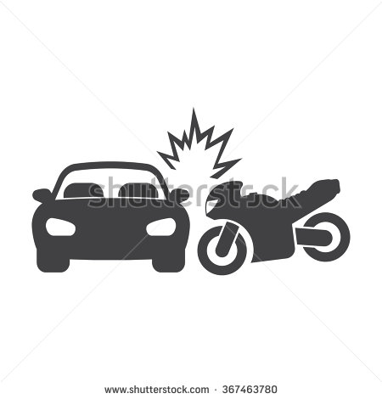
IMG04 | 392011291 | Recurso M5A | Ilustración | Contenido | CN_10_06_rec110_IMG04n.png | 286 x 286 px | CN_10_06_rec110_IMG04a.png | 500 x 500 px | DISPARO
IMG05 | 163328435 | Recurso M5A | Ilustración | Contenido | CN_10_06_rec110_IMG05n.png | 286 x 286 px | CN_10_06_rec110_IMG05a.png | 500 x 500 px | BOLA
IMG06 | 395356447 | Recurso M5A | Ilustración | Contenido | CN_10_06_rec110_IMG06n.png | 286 x 286 px | CN_10_06_rec110_IMG06a.png | 500 x 500 px | BALON | 
IMG07 | 267404882 | Recurso M5A | Ilustración | Contenido | CN_10_06_rec110_IMG07n.png | 286 x 286 px | CN_10_06_rec110_IMG07a.png | 500 x 500 px | AGUJERO | 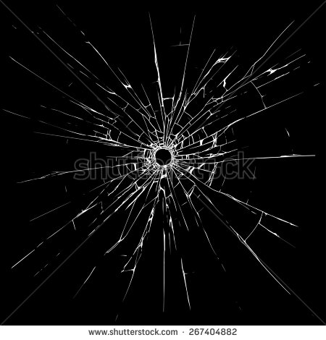
IMG08 | 27262123 | Recurso M5A | Ilustración | Contenido | CN_10_06_rec110_IMG08n.png | 286 x 286 px | CN_10_06_rec110_IMG08a.png | 500 x 500 px | 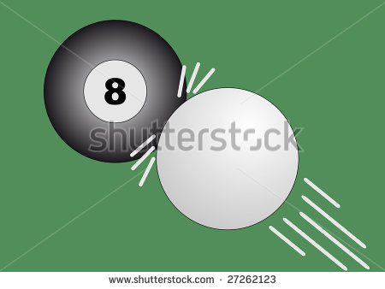 BILLAR
IMG09 | 338842784 | Recurso M5A | Ilustración | Contenido | CN_10_06_rec110_IMG09n.png | 286 x 286 px | CN_10_06_rec110_IMG09a.png | 500 x 500 px | 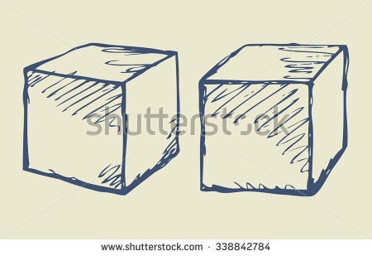 CUBOS
IMG10 | 308484590 | Recurso M5A | Ilustración | Contenido | CN_10_06_rec110_IMG10n.png | 286 x 286 px | CN_10_06_rec110_IMG10a.png | 500 x 500 px | BASEBALL | 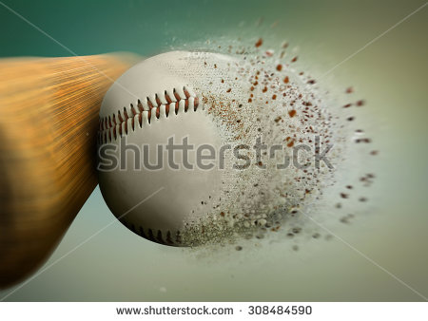
IMG11 | 56542372 | Recurso M5A | Ilustración | Contenido | CN_10_06_rec110_IMG11n.png | 286 x 286 px | CN_10_06_rec110_IMG11a.png | 500 x 500 px | CHOQUE | 